NOTA ESF-03
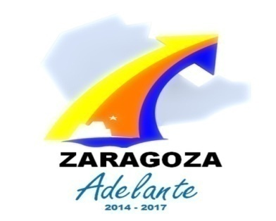

Presidencia Municipal de Zaragoza
Nota ESF-03 Activo - Deudores Diversos
al 31 de Diciembre de 2017

Cuenta | Descripción | IMPORTE | VENCIMIENTO
 |  |  | 90 días | 180 días | Menor o igual a 365 días | Mayor a 365 días

 | DERECHOS A RECIBIR EFECTIVO O EQUIVALENTES
11239208 | GASTOS A COMPROBAR - EMPLEADOS | 0.00 | 0.00 | 0.00 | 0.00
1123961 | SUBSIDIO AL EMPLEO | 99,545.47 | 31,606.47 | 28,171.00 | 39,768.00
11241 | CONTRIBUCIONES POR COBRAR | 0.00 |  |  |  | 0.00
11243 | DERECHOS POR COBRAR | 0.00 |  |  |  | 0.00
11244 | PRODUCTOS POR COBRAR | 0.00 |  |  |  | 0.00
11245 | APROVECHAMIENTOS POR COBRAR | 0.00 |  |  |  | 0.00
1125108 | DEUDORES POR FONDOS ROTATORIOS - EMPLEADOS | 0.00 |  | 0.00 |  | 0.00
1126208 | PRÉSTAMOS OTORGADOS A CP AL SECTOR PRIVADO - EMPLEADOS | 0.00 | 0.00 | 0.00 | 0.00 | 0.00
1129910 | OTRAS CUENTAS POR COBRAR A CP -OTROS | 0.00 |  |  |  | 0.00
 | TOTAL AL 31 DE DICIEMBRE DE 2017 | 99,545.47 | 31,606.47 | 28,171.00 | 39,768.00 | 0.00

